Об отчете
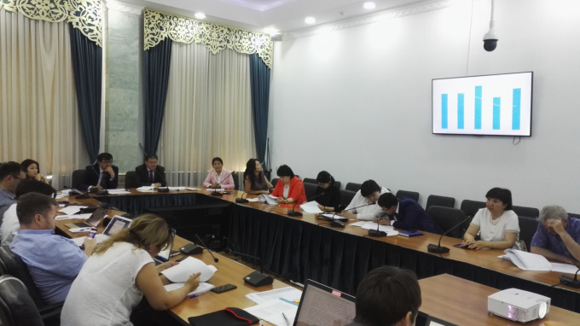
 | ГОДОВОЙ ОТЧЕТ ИПДО
 | 06.2017 - 06.2018

 | Сводка работ по ИПДО

5 | заседаний НС ИПДО
 | Члены НС от трех сторон активно принимали участие в заседаниях НС. В числе важных решений, принятых НС: 1. Утверждение Технического задания для Независимого администратора для Отчета ИПДО 2015-2017; 2. Утверждение состава тендерной комиссии для отбора Независимого администратора для Отчета ИПДО 2015-2017; 3. Рассмотрение предварительной версии Отчета ИПДО 2015-2017 и внесение комментариев; 4. Определение существенности расхождений в упомянутом отчете в размере 0.5% от общих выплат; 5. Опубликование Отчета ИПДО 2015-2017; 6. Рассмотрение рекомендаций Международного секретариата ИПДО.
4 | тренинга по бенефициарному праву для ГКПЭН
 | В целях исполнения п.2.5 "Бенефициарное право", в рамках проекта ЕБРР и сотрудничества с Open Ownership, представители Госкомитета приняли участие в двух выездных тренингах и двух дискуссиях с экспертами Open Ownership и Международного секретариата ИПДО в здании Госкомитета
2 | заседания рабочих групп НС ИПДО
 | В целях принятия мер по исполнению рекомендаций Правления ИПДО, члены НС составили рабочие группы по подготовке Технического заданий для Независимого Администратора для Отчета ИПДО, отбора Независимого Администратора.
1 | законодательная реформа по ИПДО
 | Для усиления законодательной базы по ИПДО и поддержания ее актуальности, были внесены изменения в Постановление Правительства КР от 8 декабря 2010 года № 317 "О совершенствовании процесса реализации Инициативы прозрачности добывающих отраслей в Кыргызской Республике". Также были разработаны изменения в подзаконные акты по бенефициарному праву.
1 | публикация
 | Отчет ИПДО за 2015-2017 гг. отражает данные, собранные НС за 2018 г. и является первым отчетом КР по Стандарту ИПДО 2018.

Результаты и анализ
Исполнение пунктов рабочего плана ИПДО в 2017 г.
Исполнение пунктов Рабочего плана в 2018 г.:
Комментарий:
В то время как большинство пунктов Рабочего плана ИПДО 2017-18, 19 г. находятся на разных стадиях исполнения, значительная часть пунктов, связанных непосредственно с распространением Отчета ИПДО 2015-17 не исполняются.
Для улучшения этих показателей, от членов НС требуется:
- Прилагать больше усилий для распространения отчетов ИПДО по регионам страны
- Прилагать больше усилий для поиска средств на подготовку Отчета ИПДО 2018, интегрирование ИПДО в цифровые государственные системы;
- Ввиду недостатка средств на распространение информации ИПДО, активно учавствовать в продвижении ИПДО в СМИ, социальных сетях, включать сессии по ИПДО в проводимые мероприятия
Членам НС от гражданского общества и Секретариату ИПДО:
- Следить за своевременным исполнением пунктов ответственными гос.органами (Госкомитет, Министерство финансов, Фонд гос.имушества);
- Проводить мероприятия по поддержке понимания ИПДО (advocacy) в том числе на местном уровне.
Исполнение пунктов Рабочего плана в 2018 г.: |  | Исполнение пунктов Рабочего плана в 2018 г.:

Исполнено | 8 | Исполнено | 22
Не исполнено | 14 | Не исполнено | 9
Исполняется постоянно | 10 | Исполняется постоянно | 3
На стадии исполнения | 4 | Оценка не требуется | 6
Оценка не требуется | 5 | Всего | 40
Всего | 41

Комментарий:
Не исполнение пунктов рабочего плана в 100% случаев связано с недостатком финансирования на рапространение Отчета ИПДО 2015-17, подготовки Отчета ИПДО за 2018-19 гг.
Секретариату ИПДО:
-Для устранения неисполнения 1 пункта, определить бюджет, необходимый для интеграции ИПДО в гос.системы;
-Вести дальнейшие переговоры с донорами по поиску средств.
Членам НС:
- Прилагать больше усилий для поиска средств на подготовку Отчета ИПДО 2015-17.
Причины не исполнения 9 пунктов
Недостаток финансирования | 9
Другие причины | 0

Исполнение рекомендаций по валидации
Большинство рекомендаций Правления ИПДО исполняются.
3 неисполненных пункта связаны с недостатком финансирования для Отчета ИПДО 2015-17, один другой неисполненный пункт касается выдачи кредитов/займов гос.предприятиям из средств гос.бюджета, недостатка прозрачности в переводах средств между предприятиями с гос.долей участия и Правительством КР.
Членам НС:
- Поддержать усилия Секретариата ИПДО для своевременного утверждения Плана по подготовке к валидации гос.органами в целях более эффективного и ускоренного исполнения рекомендаций;
- Тесно взаимодействовать с Министерством финансов КР и Фондом гос.имущества для обеспечения исполнения пунктов.
Секретариату ИПДО:
- Обсудить неясные пункты с Международным секретариатом ИПДО и обеспечить их своевременное понимание и исполнение.

Исполнение рекомендаций по валидации

Исполнено | 14
Не исполнено | 2
Частично исполнено | 5
Всего | 21

Исполнение Дорожной карты по бенефициарному праву
Членам НС ИПДО следует провести работу над исполнением пункта 2.5 Дорожной карты по внедрению ИПДО "Бенефициарное право". С учетом того, что База данных по бенефициарным собственникам должна начать раскрытие в пилотном режиме в срок до 31 декабря 2019 г., подзаконные акты должны быть рассмотрены и утверждены в оперативном порядке.

Исполнено | 17
Не исполнено | 6
Утратило актуальность | 1
Предстоит исполнение | 4

